Нагрівання
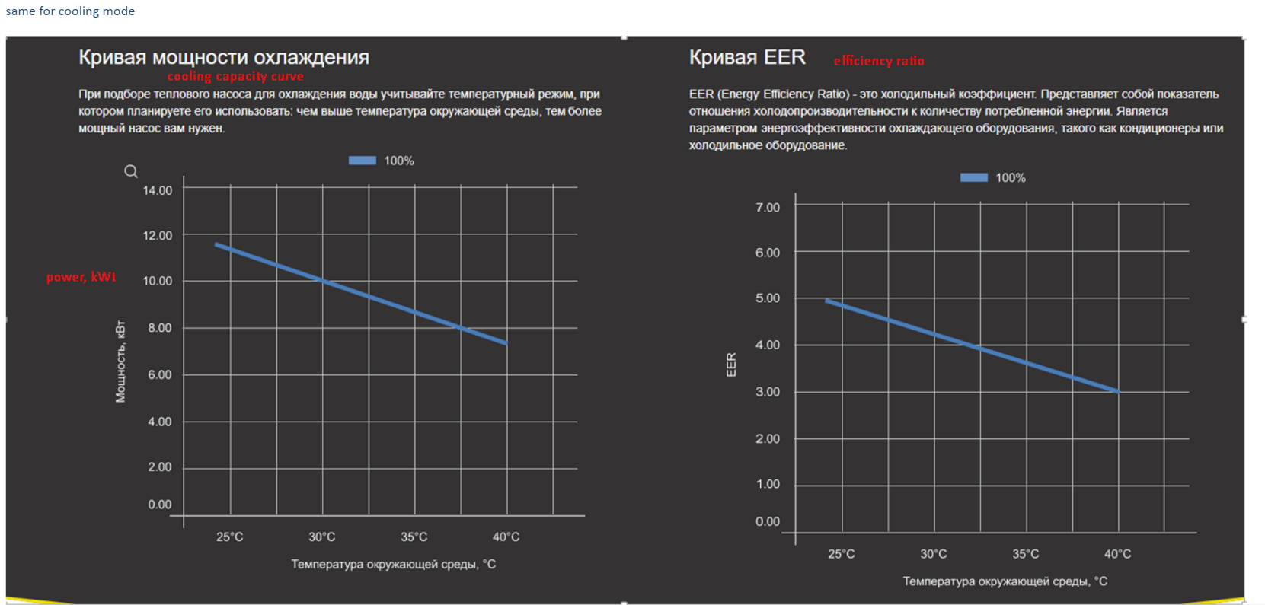
Температура вхідної води/вихідної води 26℃/28℃
Навантаження | -10 | -5 | 0 | 10 | 15 | 20 | 25 | 30 | 35 | 40
100% | 4.2 | 5.41 | 6.38 | 7.25 | 8.21 | 9.48 | 11.12 | 12.89 | 14.81 | 16.05
80% | 3.36 | 4.328 | 5.104 | 5.8 | 6.568 | 7.584 | 8.896 | 10.312 | 11.848 | 12.84
50% | 2.1 | 2.705 | 3.19 | 3.625 | 4.105 | 4.74 | 5.56 | 6.445 | 7.405 | 8.025
20% | 1.18 | 1.39 | 1.68 | 1.96 | 2.2 | 2.48 | 2.7 | 2.9 | 3.15 | 3.6
Performance Curve

COP
Температура вхідної води/вихідної води 26℃/28℃
Навантаження | -10 | -5 | 0 | 10 | 15 | 20 | 25 | 30 | 35 | 40
100% | 2.52 | 3.18 | 3.79 | 4.46 | 5.1 | 5.76 | 6.23 | 6.92 | 7.88 | 8.53
80% | 2.95 | 3.45 | 4.15 | 5.03 | 6.21 | 7.39 | 8.74 | 10.18 | 12.75 | 14.95
50% | 3.63 | 4.02 | 4.62 | 5.73 | 7.29 | 8.81 | 11.11 | 13.6 | 16.1 | 19.15
20% | 4.23 | 4.81 | 5.42 | 6.41 | 8.1 | 11.07 | 14.8 | 20.11 | 23.71 | 25.9
COP

Охолодження
Температура вхідної води 30℃
Температура довкілля (℃) | 25 | 30 | 35 | 40
Потужність охолодження | 7.82 | 7.05 | 6.33 | 5.91
Performance Curve

EER
Температура вхідної води 30℃
Температура довкілля (℃) | 25 | 30 | 35 | 40
EER | 5.65 | 5.2 | 4.88 | 4.41
EER

